전시일정
코엑스마곡 홈페이지 회의실 일정 게재 양식(국문 홈페이지용)
※ 보라색 항목은 반드시 작성해주시기 바랍니다 |  |  |  |  | * 이 양식을 제출하지 않으면 코엑스마곡 홈페이지에 행사 정보가 노출되지 않습니다. * 신청서 미제출이나 신청인의 오기입로 인해 발생되는 문제에 대해서는 이의를 제기할 수 없습니다. (홍보를 원치 않으시는 경우 본 양식은 무시하셔도 됩니다.) <코엑스마곡 명칭 안내> ⭐띄어쓰기 및 대소문자 확인 필요 *센터명 표기 : 1) 코엑스마곡 컨벤션센터 2) 코엑스마곡 3) Coex Magok *전시장 표기 : 1) 코엑스마곡 전시장 2) 코엑스마곡 전시장(1F)

분 류 (해당 항목 © 표기) | □농수산/식음료 □기계/과학/기술 □섬유/의류/패션 □전기/전자/IT □환경/에너지 □건설/건축/인테리어 □금융/재테크 □의료/건강/스포츠 □교육/출판 □예술/디자인 □관광/오락 □공연/이벤트 □생활용품/라이프스타일/판촉선물 □기타

행 사 명 (Title) | (국문)
 | (영문)
개최장소(venue) |  |  | 개최기간(duration) | 20 - - ~ 20 - - | 코엑스마곡 홈페이지 엠블럼 안내
행사시간(hours) | 마지막 날 관람 시간이 다를 경우 시간 별도 기재 요망 |  | 행사홈페이지 | http://
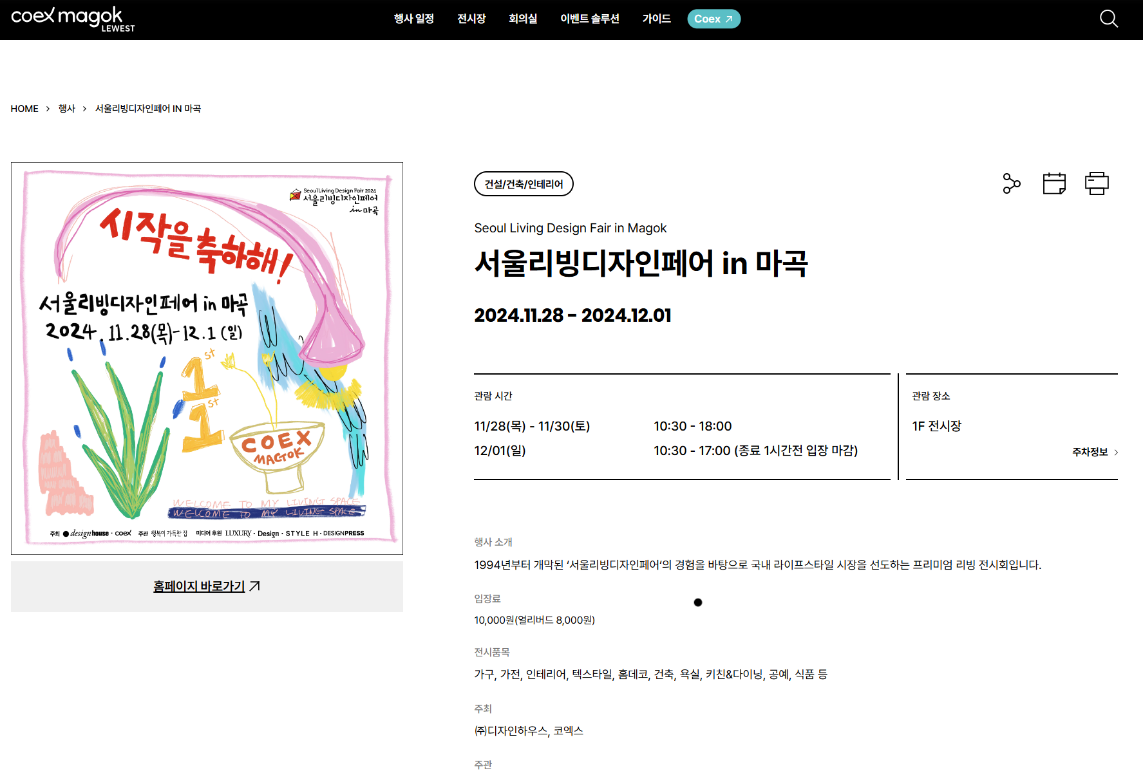
주 최 (host) | (국문) |  |  |  | 행사 세부일정과 함께 코엑스마곡 홈페이지에 노출됩니다.

주 관(supervisor) | (국문)

[안내글]
-소개글, 주요 프로그램은
시스템상 문단
나누기(줄바꿈), 들여쓰기
적용 불가합니다.
간략하게 작성해주셔야
게재시 가독성이 좋습니다.
-기호는 적용 불가합니다.
기호작성시 해당문구가 삭제 되어 게재됩니다.
후 원(support) | (국문)

행사소개 (introduction) | (국문) | 장문일 경우 단락이 나누어지지 않으며 줄글로 기재됩니다.

주요 프로그램(exhibits) | (국문) | 장문일 경우 단락이 나누어지지 않으며 줄글로 기재됩니다.

담당자명(manager) | (국문) |  | (직책 제외)
전화번호 (tel) | (국내) |  | 팩스번호 (fax) | (국내) |  | * 사이즈: 610*610 px (정방형, 규정 사이즈 반드시 준수, 미준수 시 화질 저하) * 파일형식: jpg, gif * 용량: 500Kb 이하 * 첨부파일로 제출
이 메 일 (e-mail) | 하이퍼링크 제거 |  | 입 장 료(admission fee) | 무료일 경우 "무료"라고 반드시 기재
기 타 | ※ 별도 행사에 대한 추가 설명 및 엠블럼 추후 제출 관련 메모가 필요하실 경우 기재
[안내글]
- 개인 휴대폰 번호가 아닌 회사 내선번호 등으로 입력해 주시면 됩니다.
행사 개최 시, 참관객 문의를 위한 번호 기재입니다. (홈페이지에 노출되는 항목)

